Podaci
 | NADZOR TERENSKIH DJELATNIKA | Kalkulator troškova i ušteda

 |  | GUBICI
 | *Naknada djelatnika | SATNICA | 24.14 kn | (unesite bruto satnicu djelatnika)
 | Ukupan broj djelatnika | 250 | (unesite broj terenskih djelatnika)
 | Gubitak radnih sati | DNEVNO | 1 | (unesite trenutni broj neprofitnih sati dnevno)
 | Trošak neodrađenih sati | MJESEČNO | 132,770.00 kn
 | Trošak neodrađenih sati | GODIŠENJE: | 1,593,240.00 kn


 |  | RIJEŠENJE
 |  | GH5200 UREĐAJ | TMT250 UREĐAJ
 | Trošak uređaja (1 Uređaj): | 795.00 kn | 650.00 kn
 | Trošak uređaja prema broju djelatnika: | 198,750.00 kn | 162,500.00 kn
 | Trošak sustava i prijenosa podataka: | 65,000.00 kn | 65,000.00 kn
 | Ukupna ušteda | GODIŠNJE: | 1,329,490.00 kn | 1,365,740.00 kn

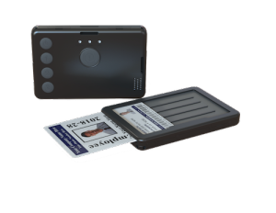
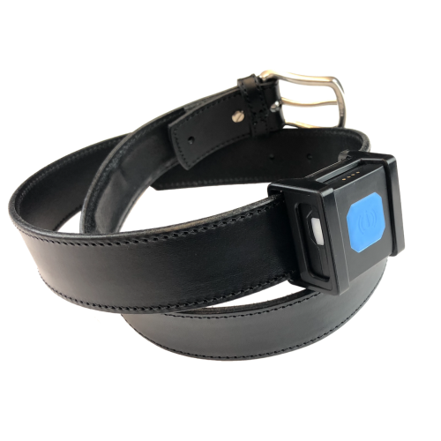
GH5200 UREĐAJ |  |  | TMT250 UREĐAJ
5 programskih tipki | Pretinac za RFID karticu | 1080 mAh Li-Ion baterija | IP30 zaštita |  |  | 2 programske tipke |Gumirani nosač za pojas | 800 mAh Li-Ion baterija | IP67 zaštita

